Sheet1
LEFTIES 10月对账单-Recall
下单时间 | 客户联系人 | 客户PO号 | 睿颢合同号 | 客户款号 | 品名 | 数量(片） | 单价 | 金额(RMB)
2025-10-13 | wendy | 13810-K | QSMDLEFT008 | CAR 1010/706 | LTHTP24127 童装彩色价格牌 | 4447 | 0.22 | 978.34 | 旧系统
 |  |  |  |  | LTSK40001 黑色价格贴 37*20mm | 4447 | 0 | 0 | 旧系统
 |  |  |  |  | LEALLLPO03 最新黑色吊绳（80%cotton bci 20%recycled pes） | 4447 | 0.09 | 400.23 | 旧系统
 |  |  |  |  | LTYK25007 童装小腰卡45*67mm | 4447 | 0.14 | 622.58 | 旧系统
 |  |  |  |  | LTPRL24017 白色胶带洗标 25*120MM 2页 | 8894 | 0.05 | 444.7 | 旧系统
 |  | 13997-K |  | MOTO 1050/718 | LTHTP24127 童装彩色价格牌 | 4601 | 0.26 | 1196.26 | 旧系统
 |  |  |  |  | LTSK24001 红色价格贴 31*12mm | 4601 | 0 | 0 | 旧系统
 |  |  |  |  | LTSK40002 蓝色价格贴 37*20mm | 4601 | 0 | 0 | 旧系统
 |  |  |  |  | LEALLLPO03 最新黑色吊绳（80%cotton bci 20%recycled pes） | 4601 | 0.09 | 414.09 | 旧系统
 |  |  |  |  | LTYK25007 童装小腰卡45*67mm | 4601 | 0.14 | 644.14 | 旧系统
 |  |  |  |  | LTPRL24017 白色胶带洗标 25*120MM 2页 | 9202 | 0.05 | 460.1 | 旧系统
 |  | 13999-K |  | RACER 1045/708 | LTHTP24127 童装彩色价格牌 | 4687 | 0.26 | 1218.62 | 旧系统
 |  |  |  |  | LTSK24001 红色价格贴 31*12mm | 4687 | 0 | 0 | 旧系统
 |  |  |  |  | LTSK40002 蓝色价格贴 37*20mm | 4687 | 0 | 0 | 旧系统
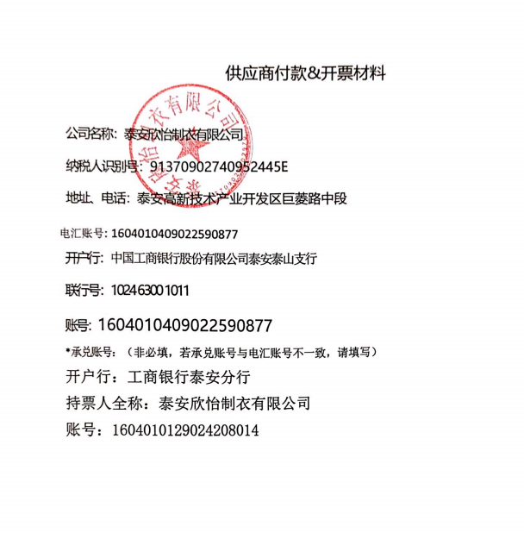
 |  |  |  |  | LEALLLPO03 最新黑色吊绳（80%cotton bci 20%recycled pes） | 4687 | 0.09 | 421.83 | 旧系统
 |  |  |  |  | LTYK25007 童装小腰卡45*67mm | 4687 | 0.14 | 656.18 | 旧系统
 |  |  |  |  | LTPRL24017 白色胶带洗标 25*120MM 2页 | 9374 | 0.05 | 468.7 | 旧系统
2025-10-11 | wendy | 14485-K | QSMDLEFT009 | PIEZA 1045/710 | LTHTP24127 童装彩色价格牌 | 5169 | 0.26 | 1343.94 | 旧系统
 |  |  |  |  | LTSK24001 红色价格贴 31*12mm | 5169 | 0 | 0 | 旧系统
 |  |  |  |  | LTSK40002 蓝色价格贴 37*20mm | 5169 | 0 | 0 | 旧系统
 |  |  |  |  | LEALLLPO03 最新黑色吊绳（80%cotton bci 20%recycled pes） | 5169 | 0.09 | 465.21 | 旧系统
 |  |  |  |  | LTYK25007 童装小腰卡45*67mm | 5169 | 0.14 | 723.66 | 旧系统
 |  |  |  |  | LTPRL24017 白色胶带洗标 25*120MM 3页 | 15507 | 0.05 | 775.35 | 旧系统
 |  | 14482-K |  | PUZZLE 1030/708 | LTHTP24127 童装彩色价格牌 | 5169 | 0.26 | 1343.94 | 旧系统
 |  |  |  |  | LTSK24001 红色价格贴 31*12mm | 5169 | 0 | 0 | 旧系统
 |  |  |  |  | LTSK40002 蓝色价格贴 37*20mm | 5169 | 0 | 0 | 旧系统
 |  |  |  |  | LEALLLPO03 最新黑色吊绳（80%cotton bci 20%recycled pes） | 5169 | 0.09 | 465.21 | 旧系统
 |  |  |  |  | LTYK25007 童装小腰卡45*67mm | 5169 | 0.14 | 723.66 | 旧系统
 |  |  |  |  | LTPRL24017 白色胶带洗标 25*120MM 3页 | 15507 | 0.05 | 775.35 | 旧系统
2025-10-19 | wendy |  | QSMDLEFT012 | 1900/516 | LTSKR24001 箱贴 一式两份 | 582 | 0.5 | 291 | 新系统
2025-10-21 | wendy | 14640 | QSMDLEFT013 | MENTA 1010/707 | LTHTP24127 童装彩色价格牌 | 4139 | 0.26 | 1076.14 | 新系统
 |  |  |  |  | LTSK24001 红色价格贴 31*12mm | 4139 | 0 | 0 | 新系统
 |  |  |  |  | LTSK40002 蓝色价格贴 37*20mm | 4139 | 0 | 0 | 新系统
 |  |  |  |  | LEALLLPO03 最新黑色吊绳（80%cotton bci 20%recycled pes） | 4139 | 0.09 | 372.51 | 新系统
 |  |  |  |  | LTYK25007 童装小腰卡45*67mm | 4139 | 0.14 | 579.46 | 新系统
 |  |  |  |  | LTPRL24017 白色胶带洗标 25*120MM 2页（注意分色号成分不同） | 8278 | 0.05 | 413.9 | 新系统
 |  | 14638 |  | MANZANILLA 1090/704 | LTHTP24127 童装彩色价格牌 | 4132 | 0.26 | 1074.32 | 新系统
 |  |  |  |  | LTSK24001 红色价格贴 31*12mm | 4132 | 0 | 0 | 新系统
 |  |  |  |  | LTSK40002 蓝色价格贴 37*20mm | 4132 | 0 | 0 | 新系统
 |  |  |  |  | LEALLLPO03 最新黑色吊绳（80%cotton bci 20%recycled pes） | 4132 | 0.09 | 371.88 | 新系统
 |  |  |  |  | LTYK25007 童装小腰卡45*67mm | 4132 | 0.14 | 578.48 | 新系统
 |  |  |  |  | LTPRL24017 白色胶带洗标 25*120MM 2页（注意分色号成分不同） | 8264 | 0.05 | 413.2 | 新系统
 |  |  |  |  | 合计 |  |  | 19712.98

2025-11-03 | wendy | 13810-K | QSMDLEFT008-1 | CAR 1010/706 | LTHTP24127 童装彩色价格牌 50*96mm | 120 | 0.22 | 26.4 | 新系统
 |  |  |  |  | LTSK40001 黑色价格贴 37*20mm | 120 | 0 | 0 | 新系统
 |  |  |  |  | LEALLLPO03 最新黑色吊绳（80%cotton bci 20%recycled pes） | 120 | 0.09 | 10.8 | 新系统
 |  | 13997-K |  | MOTO 1050/718 | LTHTP24127 童装彩色价格牌 50*96mm | 390 | 0.26 | 101.4 | 新系统
 |  |  |  |  | LTSK24001 红色价格贴 31*12mm | 390 | 0 | 0 | 新系统
 |  |  |  |  | LTSK40002 蓝色价格贴 37*20mm | 390 | 0 | 0 | 新系统
 |  |  |  |  | LEALLLPO03 最新黑色吊绳（80%cotton bci 20%recycled pes） | 390 | 0.09 | 35.1 | 新系统
 |  |  |  |  | LTPRL24017 白色胶带洗标 25*120MM 2页 | 780 | 0.05 | 39 | 新系统
2025-11-19 | wendy | 13997-K | QSMDLEFT008-2 | MOTO 1050/718/712 | LTHTP24127 童装彩色价格牌 50*96mm | 390 | 0.26 | 101.4 | 新系统
 |  |  |  |  | LTSK24001 红色价格贴 31*12mm | 390 | 0 | 0 | 新系统
 |  |  |  |  | LTSK40002 蓝色价格贴 37*20mm | 390 | 0 | 0 | 新系统
 |  |  |  |  | LTPRL24017 白色胶带洗标 25*120MM 2页 | 780 | 0.05 | 39 | 新系统
 |  |  |  |  |  |  |  | 353.1

 |  |  |  |  | 公司名称:上海睿颢供应链集团有限公司
 |  |  |  |  | 税 号:9131 0116 5852 89793X
 |  |  |  |  | 帐 号:32462008010123274
 |  |  |  |  | 开户银行:上海农村商业银行长桥支行
 |  |  |  |  | 行号：3222 9001 1044

